상품제안서
대나무칫솔2p세트 실속선물세트 제로웨이스트 | 상품코드: F22006

 |  |  |  |  |  |  | 02-412-0044 | www.easy1.co.kr
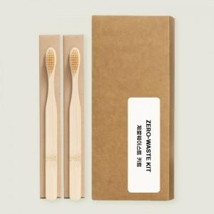

【상세/제작정보】 | ★고체 치약 함께 구성 가능하며, 추가 원하시면 꼭! 문의 주시기 바랍니다.★

【인쇄/포장옵션】 | 스티커 / 포장불가능

【공급단가】 | 수량 | 200~ | 500~ | 1,000~ | 3,000~ | 5,000~
*VAT별도 | 단가 | 2,800원 | 2,700원 | 2,600원 | 2,500원 | 2,400원

【상품 URL】 | http://www.easy1.co.kr/src/goods_detail.php?gdno=22006

